FR_CANICULE

FICHE REFLEXE
 | 

 | Site : LA BREDE |  |  | Activité : METRO |  | MAJ le : 03/11/2025

CANICULE |  |  |  |  |  | Page 1/2

 | Scénario : La fiche reflexe est à utiliser dès que la température extérieure atteind les 30°C.

 | CANICULE :

 | ETAPES |  | QUOI ? |  | OU ? | QUI ?
Que dois-je faire ?
 | 1 | Communiquer sur les risques |  |  | Briefing | Responsable de site & responsable de service

 | 2 | Doter les salariés de casquettes pour l'extérieur |  |  |  | Responsable de site & responsable de service

 | 3 | Pauses encadrées obligatoires en zones tempérées |  |  | 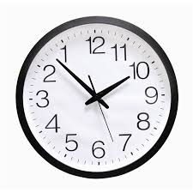 | Responsable de site & responsable de service

 | 4 | Décalage des horaires de travail, si possible |  |  |  | Responsable de site & responsable de service

 | 5 | Fontaine à eau ou eau fraîche |  |  |  | Responsable de site & responsable de service

 | 6 | Pas de chargement / déchargement de containers durant les heures chaudes |  |  | 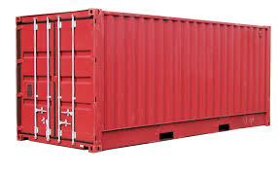 | Responsable de site & responsable de service

 | Site : LA BREDE |  |  | Activité : METRO |  | MAJ le : 03/11/2025

CANICULE |  |  |  |  |  | Page 2/2

 | RECOMMANDATIONS INRS :

 | Effets sur la santé et risques d’accidents Fatigue, sueurs, nausées, maux de tête, vertige, crampes… Ces symptômes courants liés à la chaleur peuvent être précurseurs de troubles plus importants, voire mortels : déshydratation, coup de chaleur. Les effets de la chaleur sur la santé sont plus élevés lorsque se surajoutent des facteurs aggravants comme la pénibilité de la tâche. La chaleur augmente par ailleurs les risques d’accidents. L’exposition à des températures élevées induit en effet une baisse de la vigilance et une augmentation des temps de réaction. La transpiration peut aussi rendre les mains glissantes ou venir gêner la vue. Le contact accidentel avec des surfaces chaudes ou des matériaux portés à haute température peut être à l’origine de brûlures parfois graves.

 | Prévenir les risques liés à la chaleur La prévention la plus efficace conduit à éviter ou au moins à limiter l’exposition à la chaleur. Pour cela il est possible d’agir sur l’organisation du travail (augmentation de la fréquence des pauses, limitation du travail physique, rotation des tâches…), l’aménagement des locaux (zones de repos climatisées, ventilation), les matériels et les équipements. Pour le travail en extérieur en période de canicule, des mesures préventives simples et efficaces permettent de remédier aux effets de la chaleur (travail durant les heures les moins chaudes, mise à disposition d’eau fraîche à proximité des postes de travail, aménagement de zones d’ombre…). Ces mesures doivent être accompagnées d’actions d’information et de formation des salariés.

